상품제안서
워터프론트 카본 그랜드 140g 6K 3단 수동 양우산(UPF50+) | 상품코드: F24275

 |  |  |  |  |  |  | 02-412-0044 | www.easy1.co.kr
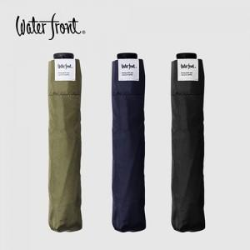

【상세/제작정보】 | <p><b><span style="font-size: 14pt;">* 배송비-&nbsp;</span><span style="font-size: 14pt;">한박스 36개 6000원(별도)</span></b></p><p><b><span style="font-size: 14pt;">*&nbsp;</span></b><b style="font-size: 18.6667px;">원단 1도- 500원&nbsp;</b><b><span style="font-size: 14pt;">(별도)</span></b><b style="font-size: 18.6667px;">​</b></p><p><span style="font-size: 18.6667px;"><b>&nbsp; 원단 전사 인쇄- 1,800원&nbsp;</b></span><b><span style="font-size: 14pt;">(별도)</span></b><b style="font-size: 18.6667px;">​</b></p>

【인쇄/포장옵션】 | 실크 / 포장지포장

【공급단가】 | 수량 | 50~ | 100~ | 300~ | 500~ | 1,000~
*VAT별도 | 단가 | 21,600원 | 21,240원 | 20,700원 | 20,330원 | 19,800원

【상품 URL】 | https://dev.easy1.co.kr:443/src/goods_detail.php?gdno=24275

